سبهان
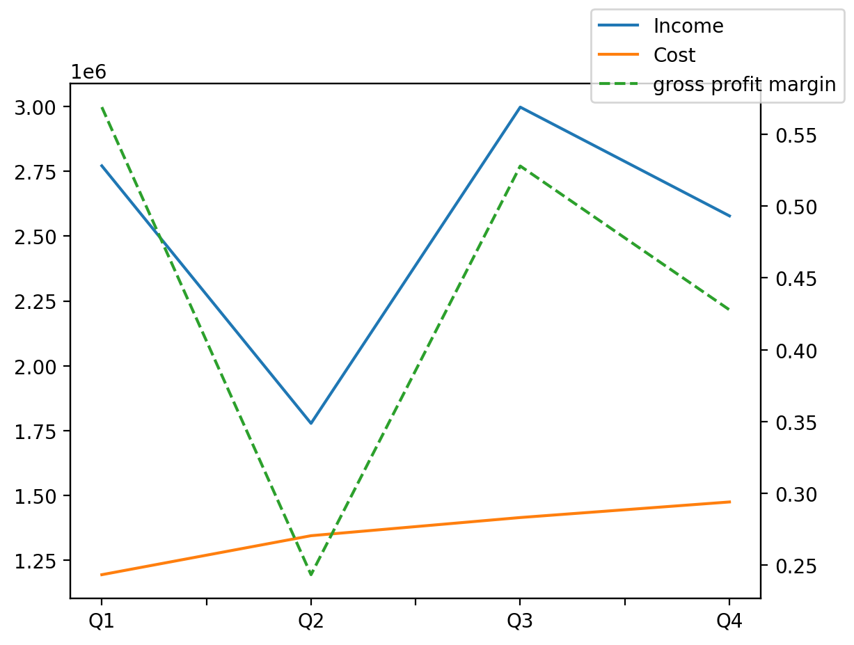
1402/12/29 | Q1 | Q2 | Q3 | Y | Q4 | Q2 / Q1 | Q3 / Q2 | Q4 / Q3
درآمد های عملیاتی | 2770895 | 1778085 | 2997139 | 10123960 | 2577841 | -0.35829939424 | 0.68559939485 | -0.13989941741
بهای تمام شده | -1194842 | -1345163 | -1415202 | -5430431 | -1475224 | 0.12580826586 | 0.052067295934 | 0.042412319937
سود(زیان)ناخالص | 1576053 | 432922 | 1581937 | 4693529 | 1102617 | -0.72531253708 | 2.6540924231 | -0.30299563131
هزینه های عمومی اداری فروش | -380472 | -351250 | -630753 | -1874684 | -512209 | -0.076804600601 | 0.79573807829 | -0.18794044578
سود(زیان)عملیاتی | 1265756 | 148770 | 1148741 | 3495219 | 931952 | -0.88246549888 | 6.7215903744 | -0.18871877995
سایر درآمدهای غیر عملیاتی | 104923 | 10298 | 5818 | 128582 | 7543 | -0.9018518342 | -0.43503592931 | 0.29649364043
سود(زیان)خالص | 1113258 | 89655 | 1055077 | 3120079 | 862089 | -0.91946610759 | 10.76818917 | -0.18291366412
مواد مستقیم مصرفی | 251017 | 107705 | 275827 | 924082 | 289533 | -0.57092547517 | 1.5609488882 | 0.049690566913
سربارتوليد | 1044836 | 870007 | 1006165 | 3919409 | 998401 | -0.16732673836 | 0.15650218906 | -0.00771642822

